Справочник пробирок
Тип контейнера для хранения и транспортировки | Фото контейнера для хранения и транспортировки | Алтернатива основного контейнера для хранения и транспортировки
Конверт | 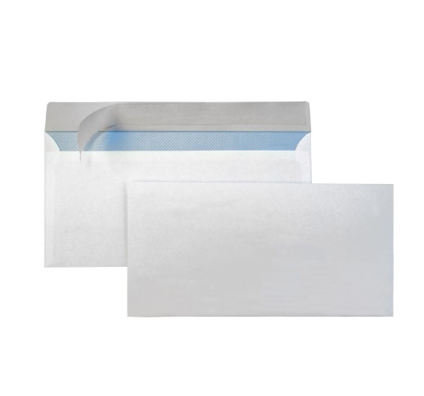
Пробирка с белой крышкой
Пробирка с красной крышкой, с ГЕЛЕМ | 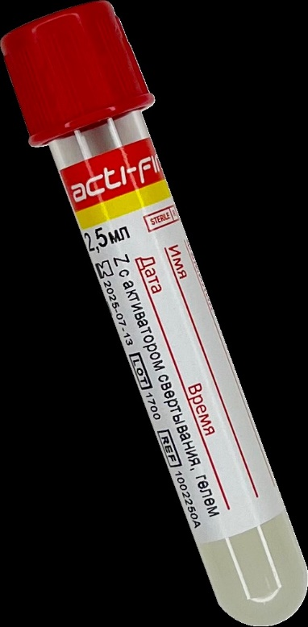
Пробирка с сиреневой или розовой крышкой / Калий ЭДТА | 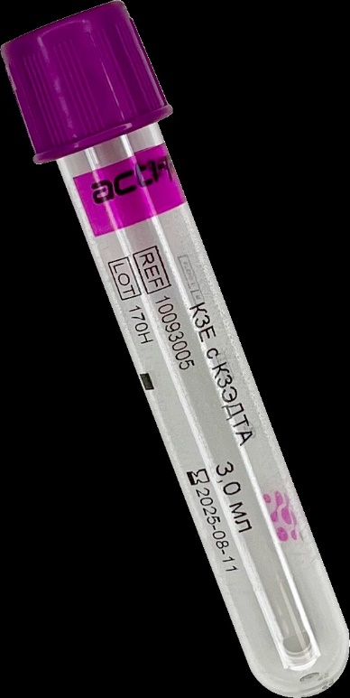
Стерильный контейнер с красной крышкой | 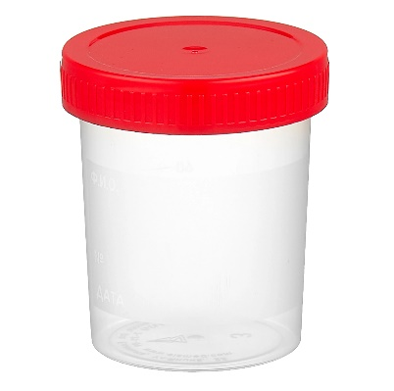
Пробирка с желтой крышкой для мочи / Консервант
Контейнер для кала с ложечкой | 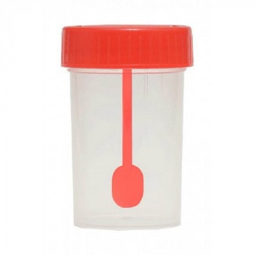
Стерильный контейнер с красной крышкой / 70% спирт
Микропробирка / Транспортная среда | 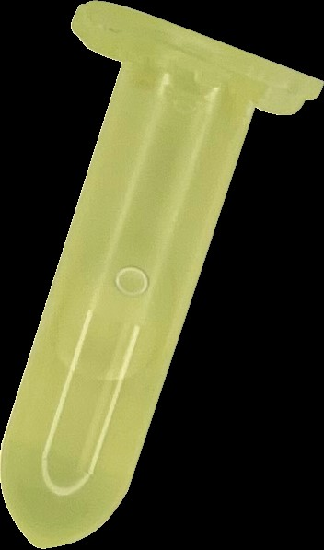
Пробирка с желтой этикеткой без консерванта | 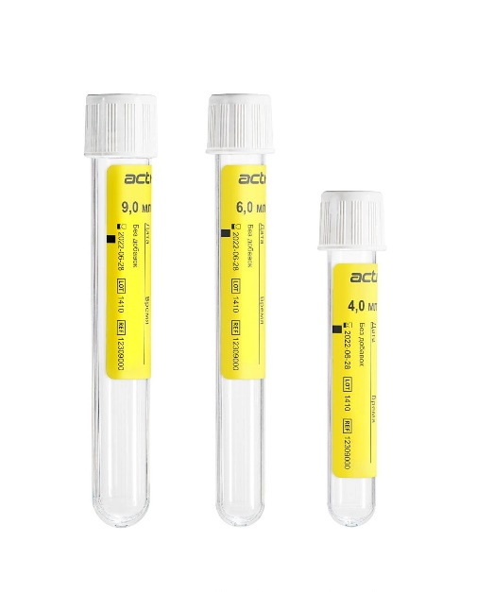
Предметное стекло + Контейнер для транспортировки | 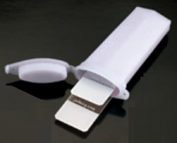
Флакон Юнона детский (для детей весом < 40 кг)
Жидкая среда Amies с оранжевой крышкой | 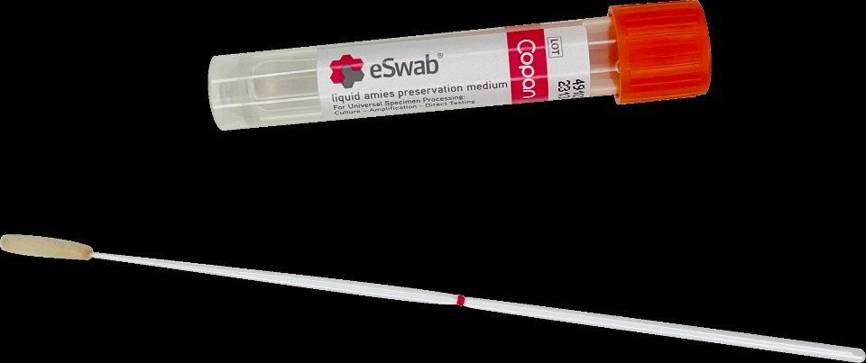
Пробирка с сиреневой крышкой / Калий ЭДТА + Предметное стекло + Контейнер для транспортировки | 
Флакон для транспортировки гистологического материала | 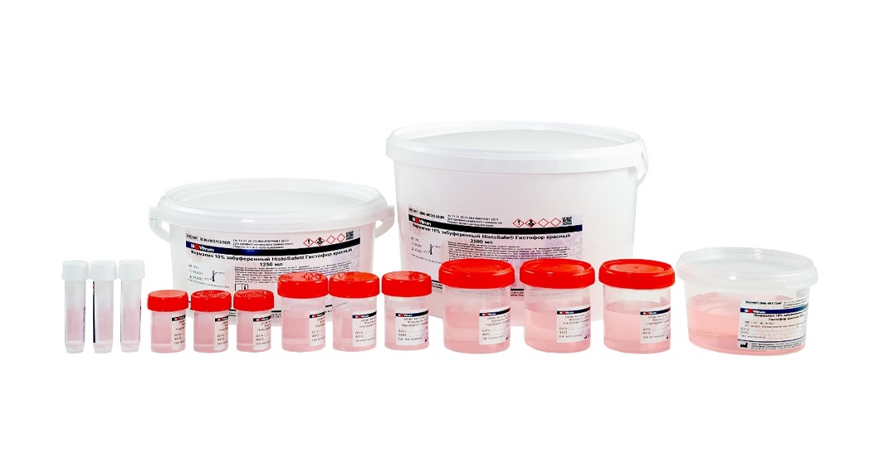
Парафиновый блок
Флакон для транспортировки гистологического материала HISTOPOT или Парафиновый блок | 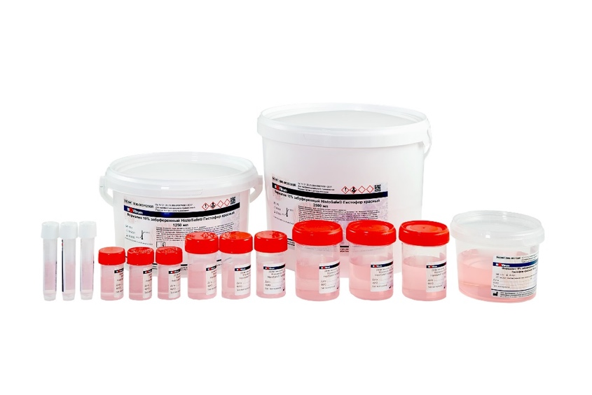 | 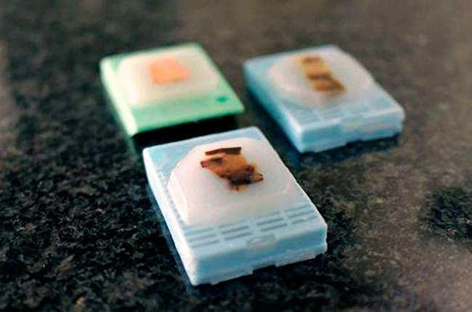

Справочник t реж
 | Температура хранения и транспортировки
# | Наименование температурного режима | Графическое обозначение температурного режима
1 | +2°С…+8°С | 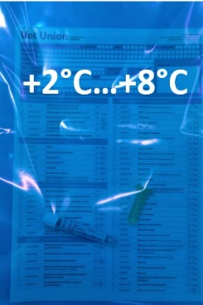
2 | -17°С...-23°С | 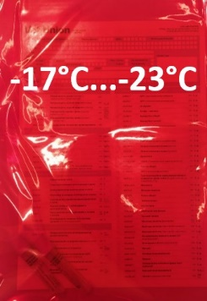
3 | хранение +20°C...+25°С транспортировка +20°C...+25°С | цветной пакет не требуется
4 | специальных условий не требуется | цветной пакет не требуется

